指令センター システム図
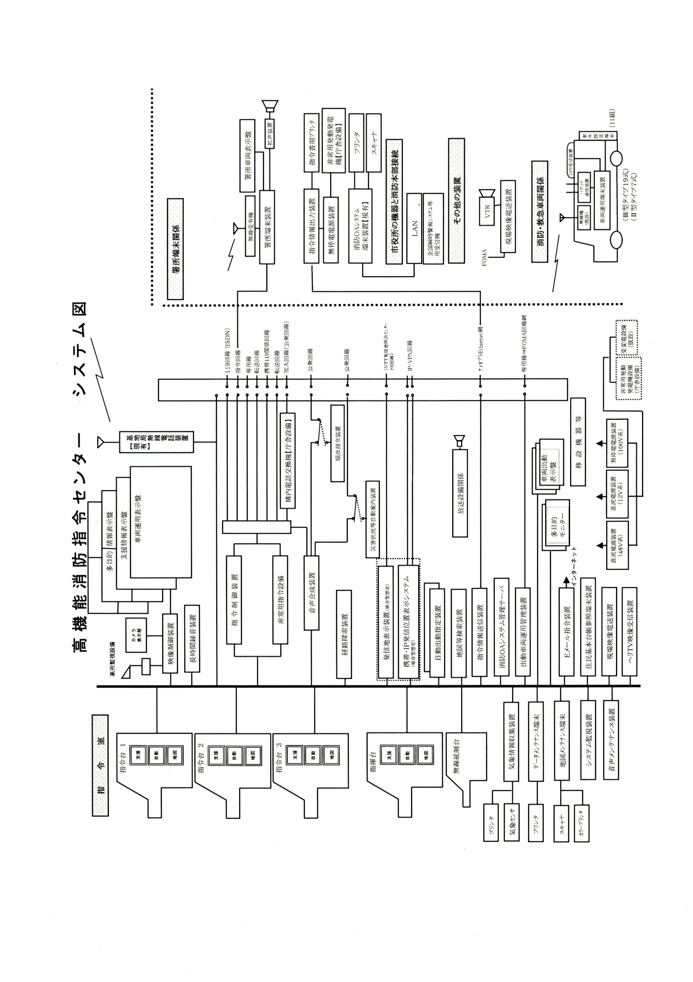
高機能消防指令センター システム図

位置情報通知ｼｽﾃﾑ
位置情報通知システム（統合型）系統図
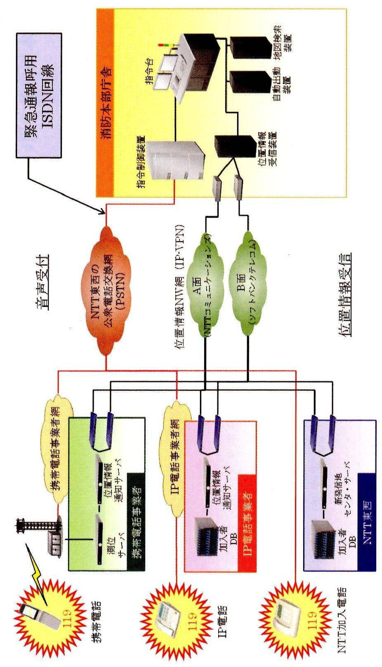

119受信状況・安心センターおおさか着信状況
火災専用電話（119）受信状況
 | 火災通報 |  |  | 救急救助 |  |  |  | その他災害 |  |  |  | 医療機関照会 |  |  |  | 間違い 誤報 いたずら |  |  |  | その他 通報訓練 |  |  |  | 転送送信 |  |  |  | 合 計
 | 固定 | ＩＰ | 携帯 | 固定 | ＩＰ | 携帯 |  | 固定 | ＩＰ | 携帯 |  | 固定 | ＩＰ | 携帯 |  | 固定 | ＩＰ | 携帯 |  | 固定 | ＩＰ | 携帯 |  | 固定 | ＩＰ | 携帯 |  | 固定 | ＩＰ | 携帯
1月 | 1 | 1 | 2 | 219 | 347 | 383 |  | 2 | 8 | 9 |  | 19 | 55 | 152 |  | 17 | 7 | 29 |  | 47 | 42 | 104 |  | 0 | 1 | 12 |  | 305 | 461 | 691
2月 | 0 | 1 | 4 | 182 | 293 | 365 |  | 1 | 5 | 13 |  | 10 | 69 | 175 |  | 15 | 4 | 17 |  | 56 | 36 | 119 |  | 0 | 1 | 32 |  | 264 | 409 | 725
3月 | 0 | 2 | 5 | 182 | 310 | 404 |  | 2 | 1 | 6 |  | 16 | 48 | 172 |  | 9 | 7 | 21 |  | 71 | 35 | 132 |  | 1 | 1 | 20 |  | 281 | 404 | 760
4月 | 2 | 1 | 5 | 172 | 274 | 415 |  | 0 | 0 | 5 |  | 15 | 45 | 121 |  | 13 | 4 | 17 |  | 61 | 37 | 125 |  | 1 | 0 | 21 |  | 264 | 361 | 709
5月 | 1 | 1 | 2 | 166 | 291 | 399 |  | 1 | 1 | 8 |  | 15 | 57 | 156 |  | 12 | 3 | 14 |  | 64 | 33 | 100 |  | 1 | 0 | 32 |  | 260 | 386 | 711
6月 | 0 | 0 | 3 | 189 | 242 | 356 |  | 1 | 2 | 11 |  | 14 | 37 | 91 |  | 11 | 3 | 27 |  | 75 | 31 | 113 |  | 0 | 0 | 22 |  | 290 | 315 | 623
7月 | 3 | 3 | 12 | 191 | 302 | 398 |  | 1 | 1 | 4 |  | 12 | 66 | 145 |  | 11 | 12 | 41 |  | 45 | 32 | 118 |  | 0 | 2 | 21 |  | 263 | 418 | 739
8月 | 1 | 2 | 5 | 189 | 344 | 443 |  | 1 | 1 | 5 |  | 18 | 61 | 146 |  | 9 | 5 | 22 |  | 38 | 35 | 119 |  | 1 | 0 | 24 |  | 257 | 448 | 764
9月 | 3 | 2 | 4 | 157 | 271 | 542 |  | 1 | 3 | 8 |  | 7 | 45 | 140 |  | 11 | 12 | 30 |  | 53 | 57 | 163 |  | 0 | 0 | 29 |  | 232 | 390 | 916
10月 | 1 | 1 | 2 | 187 | 294 | 447 |  | 0 | 1 | 5 |  | 18 | 48 | 143 |  | 9 | 5 | 29 |  | 48 | 68 | 166 |  | 0 | 1 | 22 |  | 263 | 418 | 814
11月 | 1 | 0 | 4 | 172 | 323 | 392 |  | 2 | 2 | 5 |  | 14 | 52 | 110 |  | 6 | 9 | 20 |  | 95 | 203 | 115 |  | 0 | 2 | 28 |  | 290 | 591 | 674
12月 | 1 | 8 | 3 | 182 | 313 | 405 |  | 2 | 2 | 11 |  | 12 | 77 | 178 |  | 10 | 11 | 17 |  | 94 | 96 | 128 |  | 0 | 0 | 33 |  | 301 | 507 | 775
合計 | 14 | 22 | 51 | 2,188 | 3,604 | 4,949 |  | 14 | 27 | 90 |  | 170 | 660 | 1,729 |  | 133 | 82 | 284 |  | 747 | 705 | 1,502 |  | 4 | 8 | 296 |  | 3,270 | 5,108 | 8,901

救急安心センターおおさか 着信状況
 |  |  |  |  | 1月 |  | 2月 |  | 3月 |  | 4月 |  | 5月 |  | 6月 |  | 7月 |  | 8月 |  | 9月 |  | 10月 |  | 11月 |  | 12月 |  | 合 計
病院案内 |  |  |  |  | 133 |  | 143 |  | 118 |  | 104 |  | 132 |  | 88 |  | 87 |  | 125 |  | 79 |  | 118 |  | 89 |  | 151 |  | 1,367
その他 |  |  |  |  | 4 |  | 6 |  | 12 |  | 8 |  | 9 |  | 14 |  | 8 |  | 8 |  | 7 |  | 9 |  | 8 |  | 6 |  | 99
医療相談 |  |  |  |  | 120 |  | 154 |  | 139 |  | 155 |  | 133 |  | 134 |  | 155 |  | 128 |  | 138 |  | 135 |  | 133 |  | 159 |  | 1,683
 | うち救急車が必要 と判断した着信数 |  |  |  | (4) |  | (7) |  | (4) |  | (5) |  | (2) |  | (5) |  | (2) |  | (8) |  | (8) |  | (6) |  | (6) |  | (9) |  | (66)
合計 |  |  |  |  | 257 |  | 303 |  | 269 |  | 267 |  | 274 |  | 236 |  | 250 |  | 261 |  | 224 |  | 262 |  | 230 |  | 316 |  | 3,149

この欄には
数字のみ入力
合計には合算されません

無線設備一覧表(1)
アナログ無線撤去に伴い、防災相互波を除くアナログ波が廃止。
消防無線設備一覧表
（１）消防救急無線（150MHｚ帯及び260MHｚ帯・69局）
種別 | 識別信号 | アナログ波（150MHｚ帯） |  |  |  |  |  |  |  | デジタル波（260MHｚ帯）
 |  | 空中線電力 | 市 波 | 府 波 | 救急波 | 全国波１ | 全国波２ | 全国波３ | 防災相互波 | 空中線電力 | 活動波１ | 活動波２ | 主運用波 | 統制波１ | 統制波２ | 統制波３
基地局 | きししょうほんぶ | － | － | － | － | － | － | － | － | 10 | ○ | ○ | ○ | ○ | ○ | ○
陸上移動局（卓上型） | きししょうきしき | － | － | － | － | － | － | － | － | 5 | ○ | ○ | ○ | ○ | ○ | ○
同上 | きししょうはるき | － | － | － | － | － | － | － | － | 5 | ○ | ○ | ○ | ○ | ○ | ○
同上 | きししょうやぎ | － | － | － | － | － | － | － | － | 5 | ○ | ○ | ○ | ○ | ○ | ○
同上 | きししょうやまだい | － | － | － | － | － | － | － | － | 5 | ○ | ○ | ○ | ○ | ○ | ○
同上 | きししょうとうかつ | － | － | － | － | － | － | － | － | 5 | ○ | ○ | ○ | ○ | ○ | ○
陸上移動局（可搬型） | きししょうしれい１ | 10 | － | － | － | － | － | － | ○ | 5 | ○ | ○ | ○ | ○ | ○ | ○
同上 | きししょうしれい２ | 10 | － | － | － | － | － | － | ○ | 5 | ○ | ○ | ○ | ○ | ○ | ○
同上 | きししょうしき２ | 10 | － | － | － | － | － | － | ○ | 5 | ○ | ○ | ○ | ○ | ○ | ○
同上 | きししょうしき４ | 10 | － | － | － | － | － | － | ○ | 5 | ○ | ○ | ○ | ○ | ○ | ○
陸上移動局（車載型） | きししょうそうむ１ | 10 | － | － | － | － | － | － | ○ | 5 | ○ | ○ | ○ | ○ | ○ | ○
同上 | きししょうけいび１ | 10 | － | － | － | － | － | － | ○ | 5 | ○ | ○ | ○ | ○ | ○ | ○
同上 | きししょうよぼう１ | 10 | － | － | － | － | － | － | ○ | 5 | ○ | ○ | ○ | ○ | ○ | ○
同上 | きししょうよぼう２ | 10 | － | － | － | － | － | － | ○ | 5 | ○ | ○ | ○ | ○ | ○ | ○
同上 | きししょう９３ | 10 | － | － | － | － | － | － | ○ | 5 | ○ | ○ | ○ | ○ | ○ | ○
同上 | きししょうしき３ | 10 | － | － | － | － | － | － | ○ | 5 | ○ | ○ | ○ | ○ | ○ | ○
同上 | きししょうしき１ | 10 | － | － | － | － | － | － | ○ | 5 | ○ | ○ | ○ | ○ | ○ | ○
同上 | きししょうきゅうじょ１ | 10 | － | － | － | － | － | － | ○ | 5 | ○ | ○ | ○ | ○ | ○ | ○
同上 | きししょうはしご１ | 10 | － | － | － | － | － | － | ○ | 5 | ○ | ○ | ○ | ○ | ○ | ○
同上 | きししょうかがく１ | 10 | － | － | － | － | － | － | ○ | 5 | ○ | ○ | ○ | ○ | ○ | ○
同上 | きししょうほんしょ１ | 10 | － | － | － | － | － | － | ○ | 5 | ○ | ○ | ○ | ○ | ○ | ○
同上 | きししょうほん９ | 10 | － | － | － | － | － | － | ○ | 5 | ○ | ○ | ○ | ○ | ○ | ○
同上 | きししょう９１ | 10 | － | － | － | － | － | － | ○ | 5 | ○ | ○ | ○ | ○ | ○ | ○
同上 | きししょう１１ | 10 | － | － | － | － | － | － | ○ | 5 | ○ | ○ | ○ | ○ | ○ | ○
同上 | きししょう１２ | 10 | － | － | － | － | － | － | ○ | 5 | ○ | ○ | ○ | ○ | ○ | ○
同上 | きししょう１３ | 10 | － | － | － | － | － | － | ○ | 5 | ○ | ○ | ○ | ○ | ○ | ○
同上 | きししょうきしき１ | 10 | － | － | － | － | － | － | ○ | 5 | ○ | ○ | ○ | ○ | ○ | ○
同上 | きししょうはしご２ | 10 | － | － | － | － | － | － | ○ | 5 | ○ | ○ | ○ | ○ | ○ | ○
同上 | きししょうきし９ | 10 | － | － | － | － | － | － | ○ | 5 | ○ | ○ | ○ | ○ | ○ | ○
同上 | きししょう９２ | 10 | － | － | － | － | － | － | ○ | 5 | ○ | ○ | ○ | ○ | ○ | ○
同上 | きししょうはる９ | 10 | － | － | － | － | － | － | ○ | 5 | ○ | ○ | ○ | ○ | ○ | ○
同上 | きししょうはるき１ | 10 | － | － | － | － | － | － | ○ | 5 | ○ | ○ | ○ | ○ | ○ | ○
同上 | きししょうやぎ１ | 10 | － | － | － | － | － | － | ○ | 5 | ○ | ○ | ○ | ○ | ○ | ○
同上 | きししょうやま９ | 10 | － | － | － | － | － | － | ○ | 5 | ○ | ○ | ○ | ○ | ○ | ○
同上 | きししょうやまだい２ | 10 | － | － | － | － | － | － | ○ | 5 | ○ | ○ | ○ | ○ | ○ | ○
同上 | きししょうやまだい１ | 10 | － | － | － | － | － | － | ○ | 5 | ○ | ○ | ○ | ○ | ○ | ○
同上 | きししょうとうかつ１ | 10 | － | － | － | － | － | － | ○ | 5 | ○ | ○ | ○ | ○ | ○ | ○
同上 | きししょうかつらぎ１ | 10 | － | － | － | － | － | － | ○ | 5 | ○ | ○ | ○ | ○ | ○ | ○
同上 | きししょうおおさわ１ | 10 | － | － | － | － | － | － | ○ | 5 | ○ | ○ | ○ | ○ | ○ | ○
陸上移動局（携帯型） | きししょう２０１ | － | － | － | － | － | － | － | － | 5 | ○ | ○ | ○ | ○ | ○ | ○
同上 | きししょう２０２ | － | － | － | － | － | － | － | － | 5 | ○ | ○ | ○ | ○ | ○ | ○
同上 | きししょう２０３ | － | － | － | － | － | － | － | － | 5 | ○ | ○ | ○ | ○ | ○ | ○
同上 | きししょう２０４ | － | － | － | － | － | － | － | － | 5 | ○ | ○ | ○ | ○ | ○ | ○
同上 | きししょう２０５ | － | － | － | － | － | － | － | － | 5 | ○ | ○ | ○ | ○ | ○ | ○
同上 | きししょう２０６ | － | － | － | － | － | － | － | － | 5 | ○ | ○ | ○ | ○ | ○ | ○
同上 | きししょう２０７ | － | － | － | － | － | － | － | － | 5 | ○ | ○ | ○ | ○ | ○ | ○
同上 | きししょう２０８ | － | － | － | － | － | － | － | － | 5 | ○ | ○ | ○ | ○ | ○ | ○
○：送受信可能、 －：機能無し

無線設備一覧表 (2)
アナログ無線撤去に伴い、アナログ携帯無線は廃止。
種別 | 識別信号 | アナログ波（150MHｚ帯） |  |  |  |  |  |  |  | デジタル波（260MHｚ帯）
 |  | 空中線電力 | 市 波 | 府 波 | 救急波 | 全国波１ | 全国波２ | 全国波３ | 防災相互波 | 空中線電力 | 活動波１ | 活動波２ | 主運用波 | 統制波１ | 統制波２ | 統制波３
陸上移動局（携帯型） | きししょう２０９ | － | － | － | － | － | － | － | － | 5 | ○ | ○ | ○ | ○ | ○ | ○
同上 | きししょう２１０ | － | － | － | － | － | － | － | － | 5 | ○ | ○ | ○ | ○ | ○ | ○
同上 | きししょう２１１ | － | － | － | － | － | － | － | － | 5 | ○ | ○ | ○ | ○ | ○ | ○
同上 | きししょう２１２ | － | － | － | － | － | － | － | － | 5 | ○ | ○ | ○ | ○ | ○ | ○
同上 | きししょう２１３ | － | － | － | － | － | － | － | － | 5 | ○ | ○ | ○ | ○ | ○ | ○
同上 | きししょう２１４ | － | － | － | － | － | － | － | － | 5 | ○ | ○ | ○ | ○ | ○ | ○
同上 | きししょう２１５ | － | － | － | － | － | － | － | － | 5 | ○ | ○ | ○ | ○ | ○ | ○
同上 | きししょう２１６ | － | － | － | － | － | － | － | － | 5 | ○ | ○ | ○ | ○ | ○ | ○
同上 | きししょう２１７ | － | － | － | － | － | － | － | － | 5 | ○ | ○ | ○ | ○ | ○ | ○
同上 | きししょう２１８ | － | － | － | － | － | － | － | － | 5 | ○ | ○ | ○ | ○ | ○ | ○
同上 | きししょう２１９ | － | － | － | － | － | － | － | － | 5 | ○ | ○ | ○ | ○ | ○ | ○
同上 | きししょう２２０ | － | － | － | － | － | － | － | － | 5 | ○ | ○ | ○ | ○ | ○ | ○
同上 | きししょう２２１ | － | － | － | － | － | － | － | － | 5 | ○ | ○ | ○ | ○ | ○ | ○
同上 | きししょう２２２ | － | － | － | － | － | － | － | － | 5 | ○ | ○ | ○ | ○ | ○ | ○
同上 | きししょう２２３ | － | － | － | － | － | － | － | － | 5 | ○ | ○ | ○ | ○ | ○ | ○
同上 | きししょう２２４ | － | － | － | － | － | － | － | － | 5 | ○ | ○ | ○ | ○ | ○ | ○
同上 | きししょう２２５ | － | － | － | － | － | － | － | － | 5 | ○ | ○ | ○ | ○ | ○ | ○
同上 | きししょう２２６ | － | － | － | － | － | － | － | － | 5 | ○ | ○ | ○ | ○ | ○ | ○
同上 | きししょう２２７ | － | － | － | － | － | － | － | － | 5 | ○ | ○ | ○ | ○ | ○ | ○
同上 | きししょう２２８ | － | － | － | － | － | － | － | － | 5 | ○ | ○ | ○ | ○ | ○ | ○
同上 | きししょうかつらぎ２０１ | － | － | － | － | － | － | － | － | 5 | ○ | ○ | ○ | ○ | ○ | ○
同上 | きししょうおおさわ２０１ | － | － | － | － | － | － | － | － | 5 | ○ | ○ | ○ | ○ | ○ | ○
○：送受信可能、 －：機能無し

